Gráficos
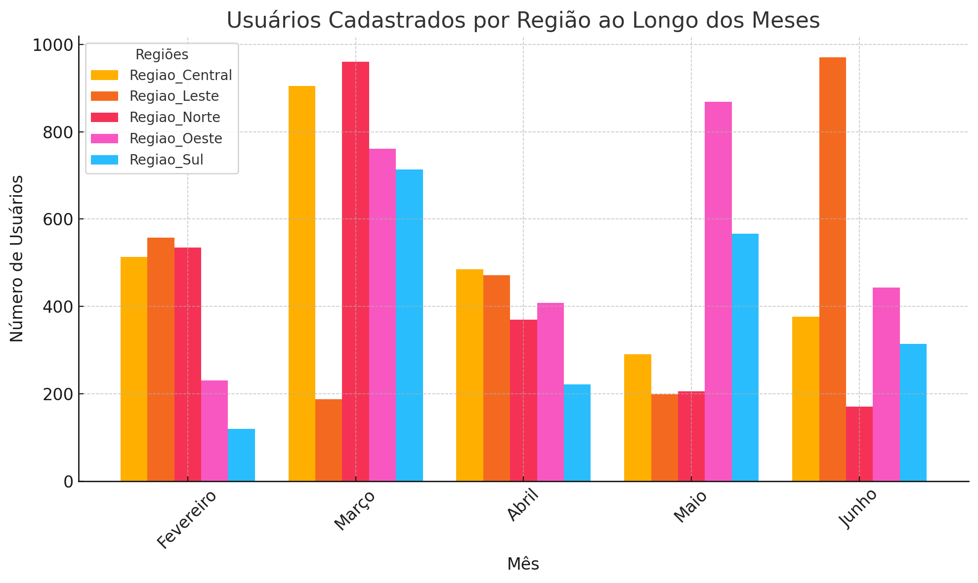
 | Interesse dos Usuários (%)
Janeiro | 46.985248002
Fevereiro | 43.70901416
Março | 75.599531948
Abril | 63.636319751
Maio | 39.592446128
Junho | 54.226638464
Janeiro | 51.250055602
Fevereiro | 77.670321461
Março | 70.672030921
Abril | 64.839206608
Maio | 52.381527943
Junho | 55.20506994
Janeiro | 77.915318436
Fevereiro | 56.422054861
Março | 36.559950921
Abril | 37.776410342
Maio | 29.916016344
Junho | 20.938184404
Janeiro | 45.404088842
Fevereiro | 43.692891091
Março | 37.609290483
Abril | 20.844789363
Maio | 31.930544245
Junho | 62.680517165
Janeiro | 67.410532432
Fevereiro | 56.357598487
Março | 75.578052711
Abril | 59.06462153
Maio | 74.897580533
Junho | 71.002314667
Gráfico de Dispersão (Scatter Plot)
 | Usuários Cadastrados | Projetos Disponíveis | Associações Parceiras | Interesse dos Usuários (%)
Região Norte | 202 | 42 | 14 | 46.985248002
Região Norte | 535 | 85 | 9 | 43.70901416
Região Norte | 960 | 67 | 6 | 75.599531948
Região Norte | 370 | 31 | 8 | 63.636319751
Região Norte | 206 | 98 | 16 | 39.592446128
Região Norte | 171 | 58 | 19 | 54.226638464
Região Sul | 800 | 68 | 16 | 51.250055602
Região Sul | 120 | 51 | 11 | 77.670321461
Região Sul | 714 | 69 | 16 | 70.672030921
Região Sul | 221 | 89 | 17 | 64.839206608
Região Sul | 566 | 24 | 12 | 52.381527943
Região Sul | 314 | 71 | 19 | 55.20506994
Região Leste | 430 | 71 | 7 | 77.915318436
Região Leste | 558 | 56 | 18 | 56.422054861
Região Leste | 187 | 71 | 5 | 36.559950921
Região Leste | 472 | 60 | 8 | 37.776410342
Região Leste | 199 | 64 | 6 | 29.916016344
Região Leste | 971 | 73 | 12 | 20.938184404
Região Oeste | 763 | 12 | 8 | 45.404088842
Região Oeste | 230 | 60 | 6 | 43.692891091
Região Oeste | 761 | 16 | 18 | 37.609290483
Região Oeste | 408 | 30 | 10 | 20.844789363
Região Oeste | 869 | 82 | 10 | 31.930544245
Região Oeste | 443 | 48 | 14 | 62.680517165
Região Central | 591 | 27 | 8 | 67.410532432
Região Central | 513 | 13 | 10 | 56.357598487
Região Central | 905 | 98 | 17 | 75.578052711
Região Central | 485 | 69 | 19 | 59.06462153
Região Central | 291 | 23 | 6 | 74.897580533
Região Central | 376 | 18 | 14 | 71.002314667

Soma de Interesse dos Usuários (%) por Região
 | Total
Região Central | 404.31070036
Região Leste | 259.52793531
Região Norte | 323.74919845
Região Oeste | 242.16212119
Região Sul | 372.01821247
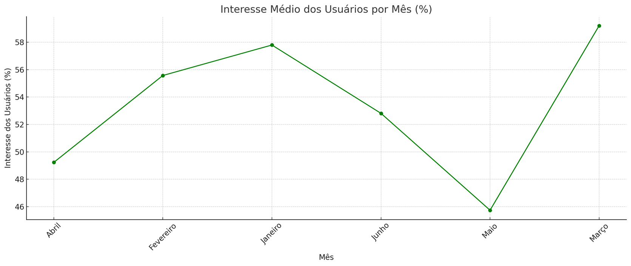
Soma de Interesse dos Usuários (%) por Mês e Região
 | Região Central | Região Leste | Região Norte | Região Oeste | Região Sul
Janeiro | 67.410532432 | 77.915318436 | 46.985248002 | 45.404088842 | 51.250055602
Fevereiro | 56.357598487 | 56.422054861 | 43.70901416 | 43.692891091 | 77.670321461
Março | 75.578052711 | 36.559950921 | 75.599531948 | 37.609290483 | 70.672030921
Abril | 59.06462153 | 37.776410342 | 63.636319751 | 20.844789363 | 64.839206608
Maio | 74.897580533 | 29.916016344 | 39.592446128 | 31.930544245 | 52.381527943
Junho | 71.002314667 | 20.938184404 | 54.226638464 | 62.680517165 | 55.20506994

Soma de Projetos Disponíveis por Região
 | Total
Região Central | 248
Região Leste | 395
Região Norte | 381
Região Oeste | 248
Região Sul | 372
Soma de Projetos Disponíveis por Mês
 | Total
Janeiro | 220
Fevereiro | 265
Março | 321
Abril | 279
Maio | 291
Junho | 268

Soma de Usuários Cadastrados por Região
 | Total
Região Central | 3161
Região Leste | 2817
Região Norte | 2444
Região Oeste | 3474
Região Sul | 2735
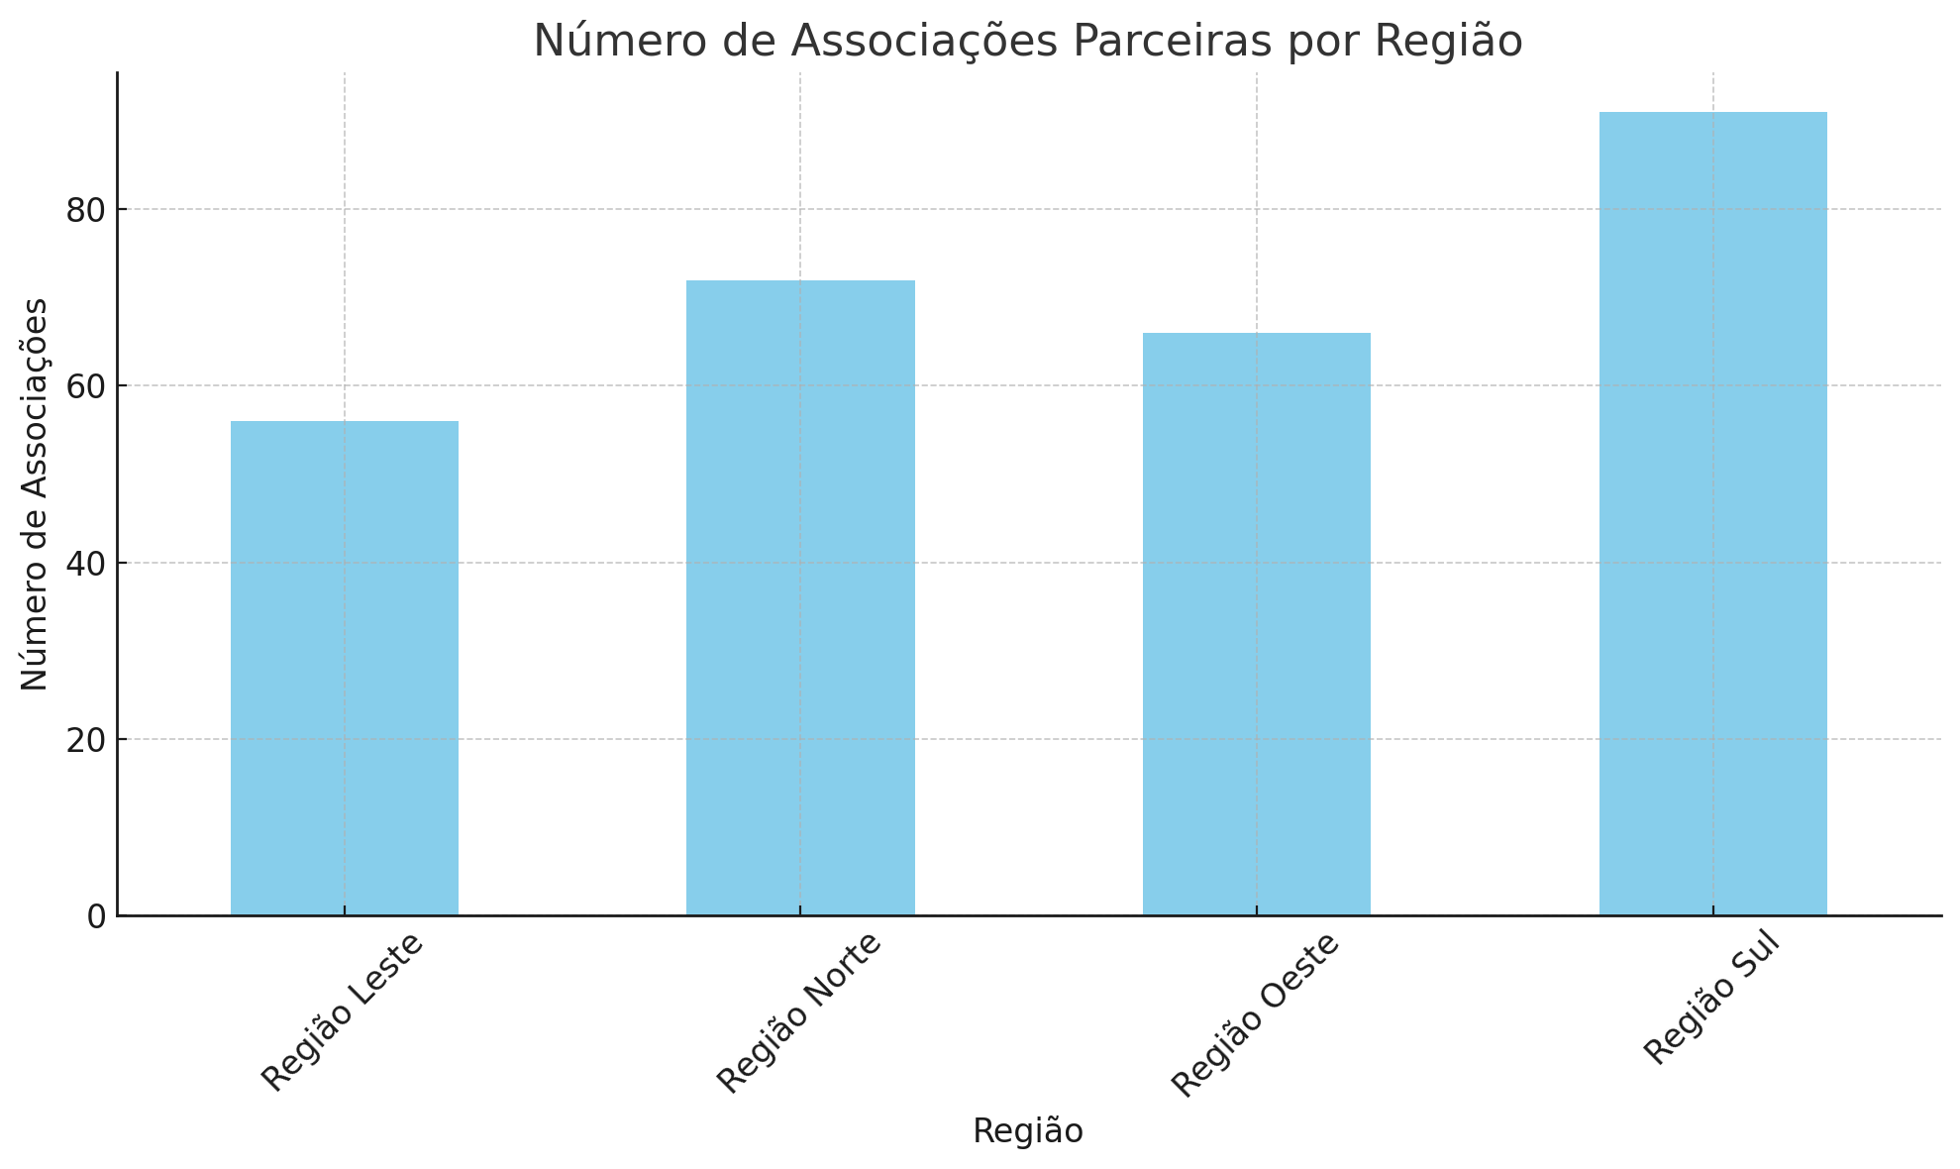

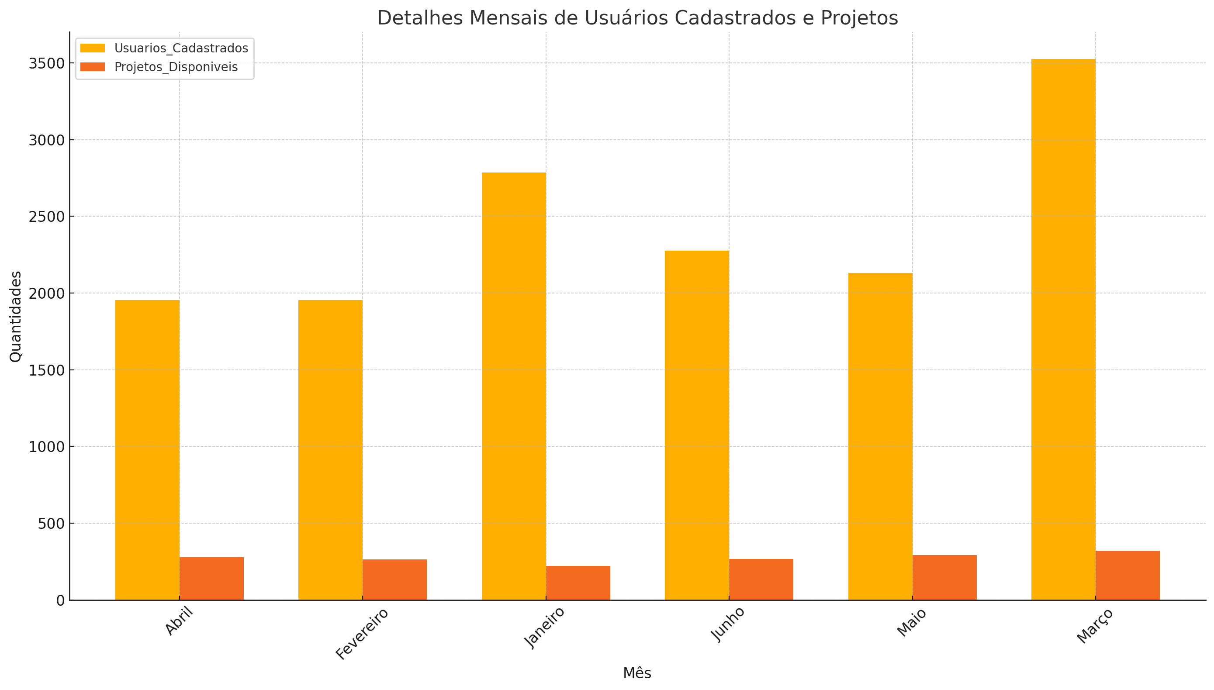
Soma de Associações Parceiras por Região
 | Total
Região Central | 74
Região Leste | 56
Região Norte | 72
Região Oeste | 66
Região Sul | 91
Soma de Associações Parceiras por Mês
 | Total
Janeiro | 53
Fevereiro | 54
Março | 62
Abril | 62
Maio | 50
Junho | 78

